Int'l方面別
国際線定期旅客便（KIX）

 | 16夏 | (都市数) | 16冬 | (都市数) | 17夏 | (都市数) | 17冬 | (都市数) | 18夏 | (都市数) | 18冬 | (都市数) | 19夏 | (都市数) | 19冬 | (都市数) | 20夏 | (都市数) | 20冬 | (都市数) | 21夏 | (都市数) | 21冬 | (都市数) | 22夏 | (都市数) | 22冬 | (都市数) | 23夏 | (都市数) | 23冬 | (都市数) | 24夏 | (都市数) | 24冬 | (都市数) | 25夏 計画 | (都市数)
韓国 | 255 | (4) | 281 | (4) | 327 | (4) | 355 | (4) | 360 | (6) | 346 | (6) | 348 | (6) | 232 | (4) | 3 | (1) | 5 | (1) | 5 | (1) | 7 | (1) | 88 | (2) | 239 | (4) | 317 | (5) | 349 | (6) | 340 | (5) | 366 | (5) | 377 | (5)
中国 | 327 | (35) | 330 | (35) | 326 | (32) | 336 | (32) | 346 | (32) | 415 | (33) | 494 | (34) | 600 | (37) | 15 | (2) | 3 | (3) | 1 | (1) | 1 | (1) | 6 | (6) | 8 | (6) | 215 | (18) | 285 | (21) | 388 | (22) | 488 | (28) | 570 | (30)
香港・マカオ | 108 | (2) | 114 | (2) | 133 | (2) | 131 | (2) | 133 | (2) | 141 | (2) | 124 | (2) | 125 | (2) | 7 | (2) | 2 | (1) | 1.5 | (1) | 1 | (1) | 27 | (1) | 71 | (1) | 109 | (2) | 133 | (2) | 140 | (2) | 140 | (2) | 146 | (2)
台湾 | 165 | (3) | 148 | (3) | 134 | (3) | 138 | (3) | 128 | (3) | 135 | (3) | 135 | (3) | 134 | (3) | 7 | (1) | 13 | (1) | 9 | (1) | 10 | (1) | 27 | (1) | 79 | (2) | 112 | (2) | 119 | (2) | 126 | (2) | 133 | (2) | 130 | (2)
東南アジア | 128 | (9) | 139 | (9) | 137 | (10) | 153 | (10) | 149 | (10) | 180 | (11) | 197 | (11) | 198 | (11) | 11 | (3) | 13.5 | (4) | 17.5 | (3) | 22.5 | (3) | 62 | (6) | 113 | (7) | 150 | (7) | 168 | (7) | 177 | (7) | 182 | (8) | 189 | (9)
北米 | 48 | (5) | 33 | (3) | 46 | (4) | 41 | (3) | 56 | (4) | 53 | (3) | 54 | (5) | 40 | (3) | 0 | (0) | 1.5 | (2) | 1.5 | (2) | 2.5 | (3) | 8.5 | (2) | 14 | (3) | 26 | (4) | 24 | (3) | 33 | (5) | 22 | (3) | 35 | (5)
うちハワイ | *21 | *(1) | *21 | *(1) | *25 | *(1) | *29 | *(1) | *36 | *(1) | *39 | *(1) | 28 | (1) | 28 | (1) | 0 | (0) | 1 | (1) | 1 | (1) | 1 | (1) | 7 | (1) | 8 | (1) | 11 | (1) | 12 | (1) | 12 | (1) | 12 | (1) | 14 | (1)
欧州 | 33 | (5) | 23 | (5) | 26 | (4) | 21 | (4) | 28 | (4) | 26 | (4) | 35 | (5) | 30 | (5) | 3 | (1) | 8 | (3) | 10 | (3) | 10.5 | (4) | 5 | (2) | 5 | (2) | 12 | (4) | 18 | (5) | 27 | (5) | 14 | (4) | 26 | (5)
オセアニア・グアム | 35 | (3) | 37 | (4) | 28 | (3) | 32 | (5) | 33 | (4) | 34 | (5) | 32 | (4) | 40 | (5) | 0 | (0) | 0 | (0) | 0 | (0) | 0 | (0) | 5 | (2) | 6 | (2) | 11 | (2) | 19 | (3) | 22 | (4) | 20 | (4) | 25 | (4)
その他* | 10 | (3) | 10 | (3) | 12 | (4) | 10 | (3) | 11 | (4) | 10 | (3) | 14 | (5) | 10 | (3) | 6 | (1) | 4 | (1) | 4 | (1) | 5 | (1) | 6 | (1) | 7 | (1) | 12 | (2) | 19 | (3) | 21 | (4) | 15 | (3) | 19 | (4)
合計 | 1,109 | (69) | 1,115 | (68) | 1,169 | (66) | 1,217 | (66) | 1,244 | (69) | 1,340 | (70) | 1,433 | (75) | 1,409 | (73) | 52 | (11) | 50 | (16) | 49.5 | (13) | 59.5 | (15) | 234.5 | (23) | 542 | (28) | 964 | (46) | 1,134 | (52) | 1,274 | (56) | 1,380 | (59) | 1,517 | (66)
本邦社 |  | 5 社 |  | 5 社 |  | 5 社 |  | 5 社 |  | 5 社 |  | 5 社 |  | 3 社 |  | 4 社 |  | 0 社 |  | 2 社 |  | 1 社 |  | 2 社 |  | 2 社 |  | 2 社 |  | 3 社 |  | 3 社 |  | 4 社 |  | 4 社 |  | 4 社
外航社 |  | 52 社 |  | 51 社 |  | 53 社 |  | 53 社 |  | 54 社 |  | 56 社 |  | 60 社 |  | 60 社 |  | 10 社 |  | 19 社 |  | 15 社 |  | 16 社 |  | 33 社 |  | 39 社 |  | 54 社 |  | 57 社 |  | 59 社 |  | 56 社 |  | 61 社
運航会社 |  | 57 社 |  | 56 社 |  | 58 社 |  | 58 社 |  | 59 社 |  | 61 社 |  | 63 社 |  | 64 社 |  | 10 社 |  | 21 社 |  | 16 社 |  | 18 社 |  | 35 社 |  | 41 社 |  | 57 社 |  | 60 社 |  | 63 社 |  | 60 社 |  | 65 社
* その他方面には、中東、インド、ネパール、極東アジアを含む。

2025夏期スケジュール国際旅客定期便の計画便数（KIX）
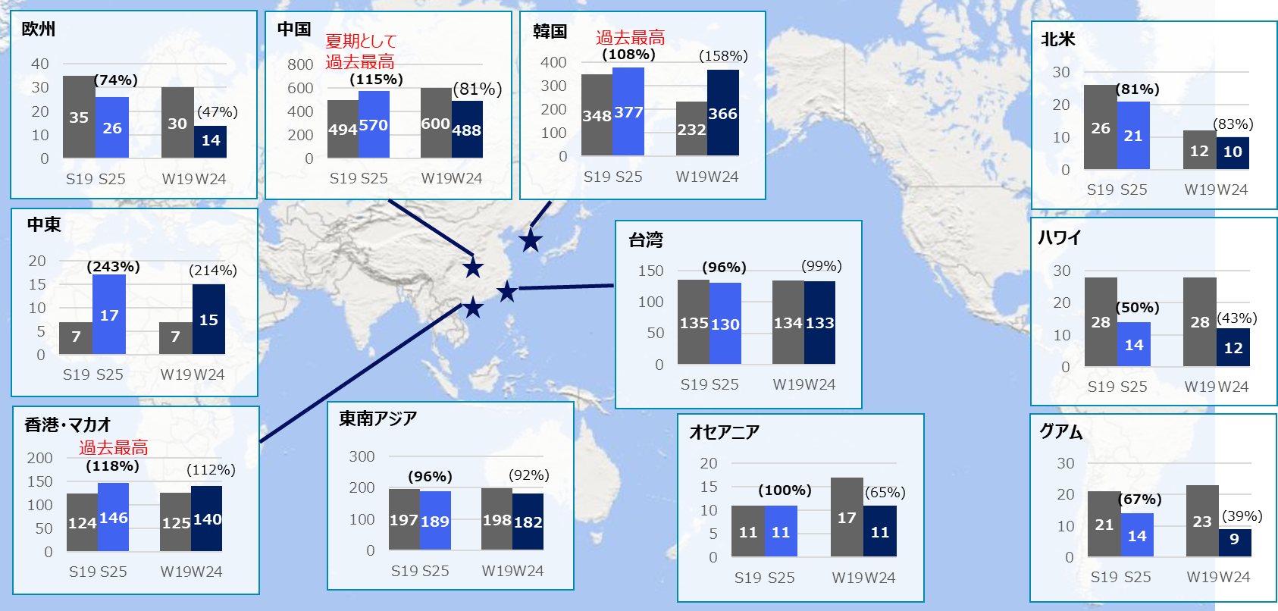

・S25 は2025年夏期スケジュールの7月の計画便数
・W24 は2024年冬期スケジュールにおける2/28現在のピーク便数（1月）
・グラフ中 ( )内の数値は2019年夏期/冬期スケジュールとの同期比較の便数の回復率

